様式1_家庭状況
 |  |  |  |  |  |  |  |  |  |  |  |  | （様式1）
家庭状況調書

入学年度 |  |  | 令和 |  | - | 年度 |  | 受験番号 |  |  | -
学科・専攻名 |  |  | - |  |  |  |  | 学 年 |  |  | - |  | 年
氏 名 |  |  | -

以下について記入又は該当する場合は■にしてください。

世帯 | 東日本大震災で申請者又は学資負担者が被災しましたか |  |  |  |  |  | ←必ず入力してください

【令和8年4月1日現在の状況】
本人 | あなたは独立生計ですか |  | ※該当するものを■にしてください。
 |  |  | □ | 親の扶養から外れている
 |  |  | □ | 世帯主である
 | いいえ |  | □ | 自分の収入のみで生活している

家族及び所得 | 就学者等を除く家族 | 続柄 | 氏名 |  | 年齢 | 職業 | 勤務先（就職年月）
 |  | 父 |  |  |  |  |  |  |  |  | （昭和・平成・令和 年 月）
 |  | 母 |  |  |  |  |  |  |  |  | （昭和・平成・令和 年 月）
 |  |  |  |  |  |  |  |  |  |  | （昭和・平成・令和 年 月）
 |  |  |  |  |  |  |  |  |  |  | （昭和・平成・令和 年 月）
 |  |  |  |  |  |  |  |  |  |  | （昭和・平成・令和 年 月）
 |  |  |  |  |  |  |  |  |  |  | （昭和・平成・令和 年 月）
 | 就学者・乳幼児 | 続柄 | 氏名 |  | 年齢 | 学校名 |  |  |  |  | 学年 | 通学区分
 |  | 本人 | - |  |  | 国・公立 | 室蘭工業大学 |  |  | 大学生 | -

兄弟姉妹の高校又は大学等の進学先が決まっていない場合は、続柄、氏名を記入した上で学校名欄を「未定」と記入してください。
入学後、確認の問合せをさせていただきます。

 | 母子父子世帯 |  |  |  | ※「該当」の場合は、以下を記入してください。 |  |  |  | ←必ず入力してください
 |  | 父 親 |  |  | （昭和・平成・令和 年 月）
 |  | 母 親 |  |  | （昭和・平成・令和 年 月）
 |  | 遺族年金 |  |  |  |  |  |  | -
 |  | 児童扶養手当 |  |  |  |  |  |  | -
 |  | 養 育 費 |  |  |  |  | 円/月 |  | -

 | 障害者のいる世帯 | 氏名 |  | 手帳番号 |  | 障害年金 | 特別児童扶養手当

様式1_家計状況
 |  |  |  |  |  |  |  |  | （様式1） | Spring研究奨励費、
家計状況調書

入学年度 |  | 令和 | - | 年度 | 受験番号 |  | -
学科・専攻名 |  | - |  |  | 学 年 |  | - |  | 年
氏 名 |  | -

以下について、提出書類を基に記入してください。
【世帯の1年間の収入（単位：円）】
続柄 | 給与 | 年金 | 児童手当 | 児童扶養手当 | 養育費 | 失業手当 | 生活保護費 | 営業所得等 | 左記以外
 |  |  |  |  | 0
 |  |  |  |  | 0
 |  |  |  |  | 0
 |  |  |  |  | 0
 |  |  |  |  | 0
 |  |  |  |  | 0
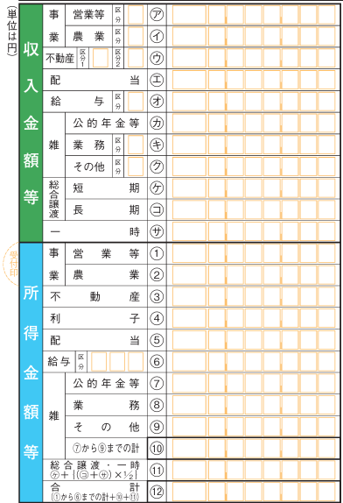
 |  |  |  |  | 0

【令和7年4月から令和8年3月までの収入（単位：円）】 |  |  |  |  |  | 【特別控除額（単位：円）】
続柄 | 退職金 | 保険金 | 資産譲渡 |  |  | 長期療養費 | 単身赴任経費

※ 公租公課等の経費は控除してください。

【申請者本人の1年間の給付奨学金の見込み（単位：円）】
続柄 | 給付奨学金
本人

